상품제안서
스마트마우스패드 | 상품코드: S02382

 |  |  |  |  |  | 02-713-8555 | www.synergygift.co.kr
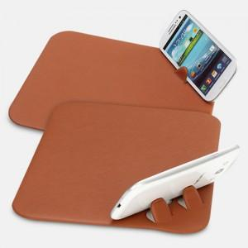

【상세/제작정보】 | 조각 기본사이즈는 4×3이며, 기본사이즈 초과시 금액이 추가됩니다.

【인쇄/포장옵션】 | 불박 / 포장지포장

【공급단가】 | 수량 | 100~ | 500~ | 1,000~ | 3,000~
*VAT별도 | 단가 | 4,320원 | 4,160원 | 4,000원 | 3,840원

【상품 URL】 | https://www.synergygift.co.kr:443/src/goods_detail.php?gdno=10571

